見本
①
≪1現場1枚 単票見本≫
↓ 1現場の請求内容が1枚に収まる場合は、「工事別請求書 単票（1現場1枚）赤いシート」にて作成
※1 税区分のセルは、かならず適用税率を選択してください。（空欄は10％設定）
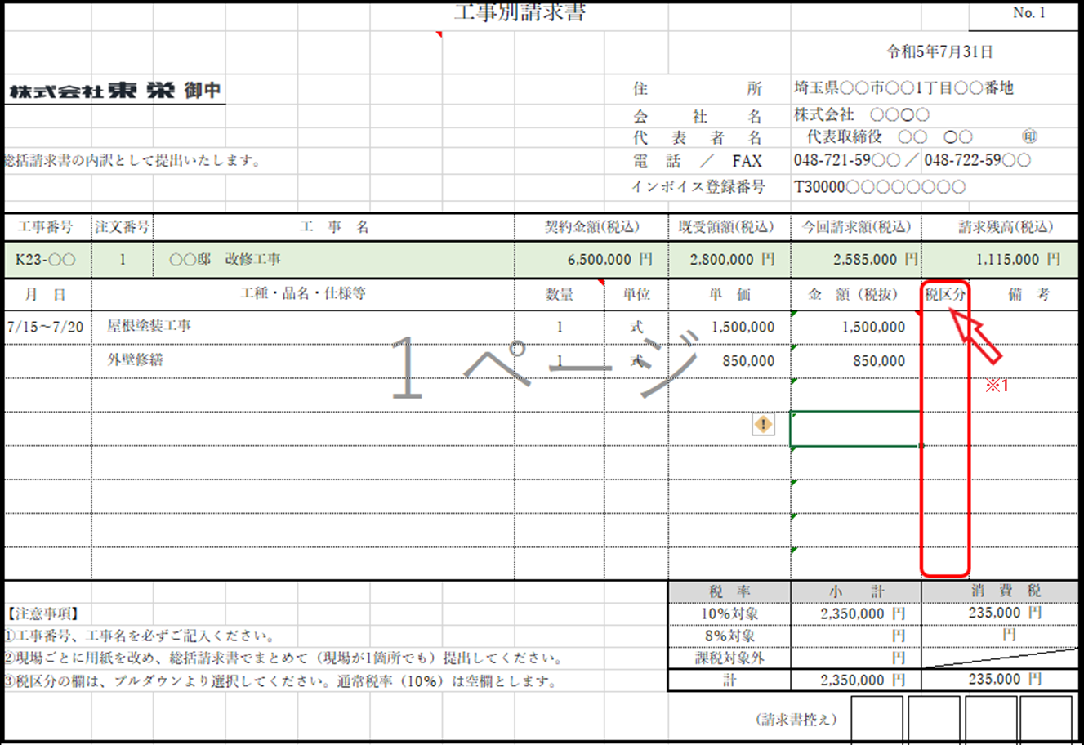

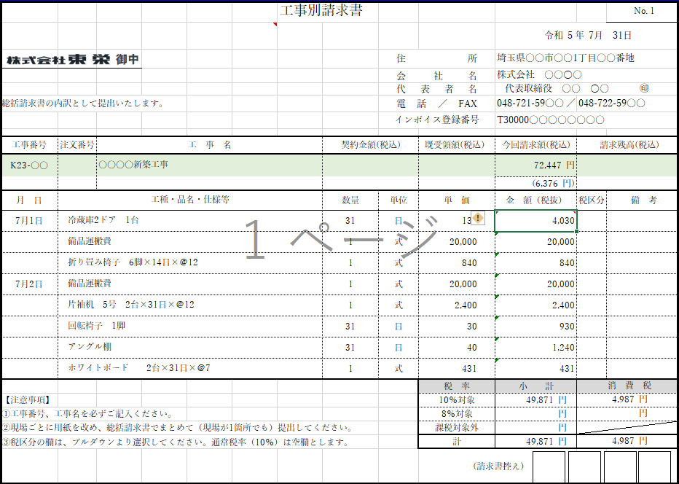
≪工事別請求書(1現場2枚以上） 見本≫
↓１現場の請求内容が2枚以上になる場合は、「工事別請求書（1現場2枚以上）」にて作成
 |  |  | １枚目

 |  |  | 2枚目
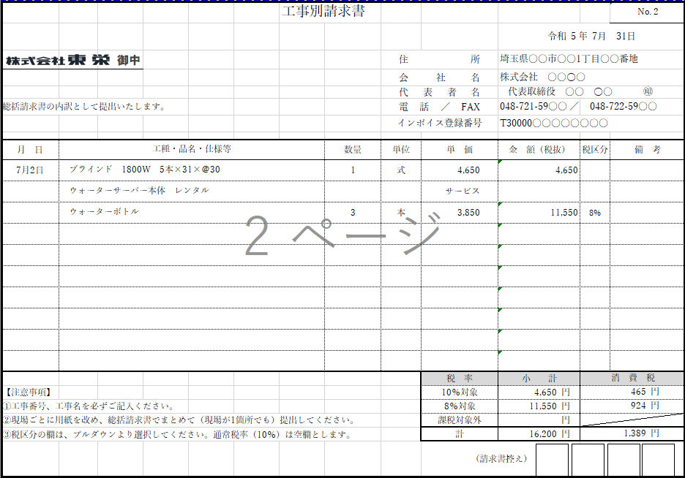

注文書・注文請書を交わしている場合は、注文番号の欄に注文番号を記載してください。
同じ現場で、注文書を発行している工事と追加工事等で注文書を発行していない工事がある場合は、契約金額や
請求残高に影響する為、お手数ですが工事別請求書を分けて提出してください。

②総括請求書の記載例
上記、工事別請求書の内訳欄の上段（上記、見本の縁色に色付けた箇所）を総括請求書に転記してください。
転記の際は緑色のセルをコピーして、貼り付けのオプションからリンクの貼り付けを行うとスムーズです。
別シート「（参照）コピー方法」を参考にしてください。
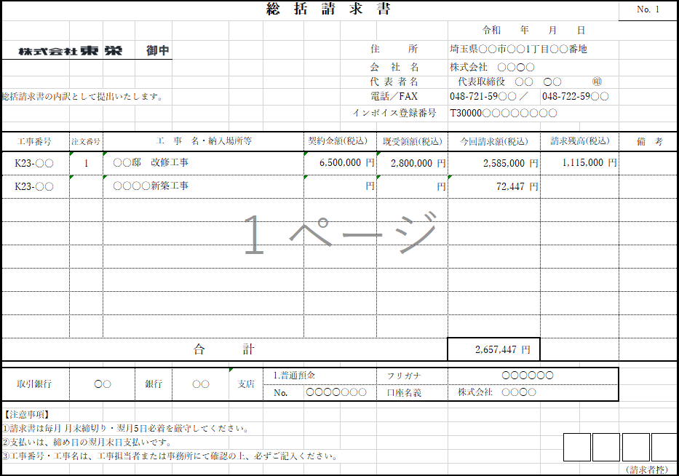

③シートが足りない場合の対応方法

≪1現場1枚の場合≫
例）単票用シートを開き、校閲タブをクリックしてシート保護の解除を行います
次に26行～50行(この行に限定する必要はありません）までをまとめて選択し、右クリックでコピーします
追加したい行にセルを移動し、右クリックで貼り付けます。
※改ページの初期設定は1ページに設定してあります。2ページ以上になる場合は、印刷範囲を広げてください。
(印刷範囲に設定されているブルーの枠の底辺にマウスポインターを移動して、選択できたら下に枠を広げます。)

≪1現場2枚以上の場合≫ | ※シート保護の解除と印刷範囲の設定は単票と同様です
例）2枚以上のシートが足りない場合は、シート自体をコピーします。（シート自体が連続伝票となっているため）
青色のシートのタブ上で右クリック。「移動またはコピー」を開き、コピーを作成するに☑を入れてOKをクリックして
シートを増やします

関数等も入ってますので、わかりずらい時は下記担当者までご連絡ください。
また改善点など、お気付の点がございましたらご指導お願いします。

 |  | 総務部 担当：高橋 ≪連絡先≫ 048-721-5921

(参考)コピー方法
総括請求書に必要な項目を、工事別請求書の欄からコピー＆ペーストする方法

≪1枚(単票)様式≫
⓵工事別請求書の緑のセルを全て選択し、右クリックでコピーする
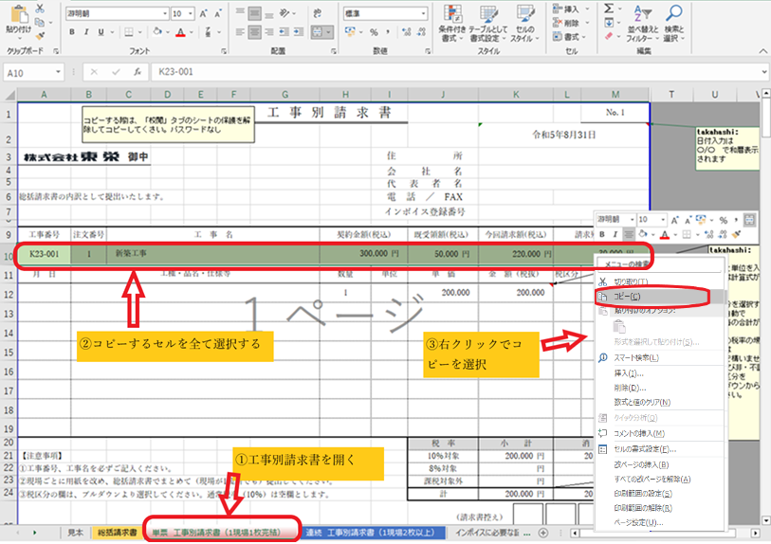

②そのまま総括請求書のシートを開き、貼り付ける最初のセルを選択し右クリック
貼り付けオプションから、リンクの貼り付けを選択してリンクを貼り付けます。
注：他の貼り付けオプションを選択すると上手に貼り付けできません。
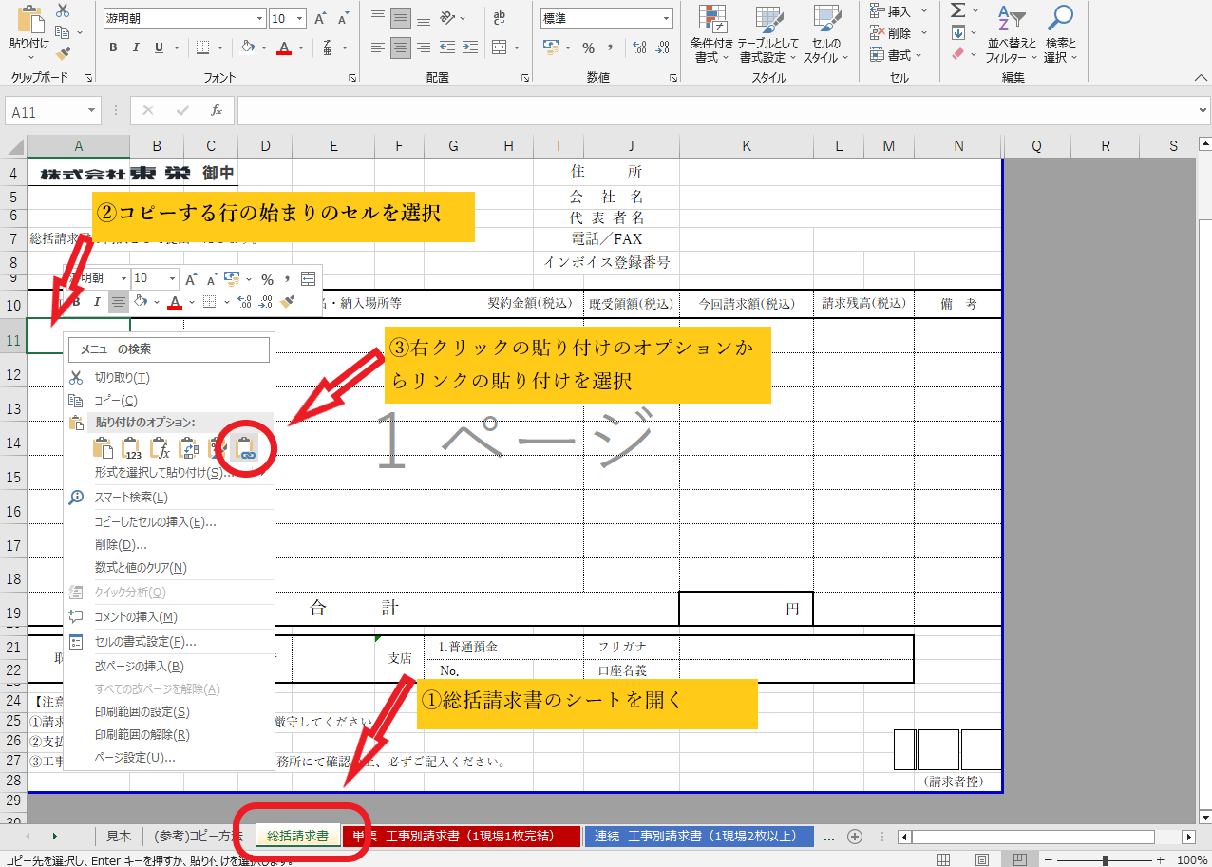

≪2枚以上の連続様式≫
10行目のみコピーして、総括へリンクを貼り付ける。

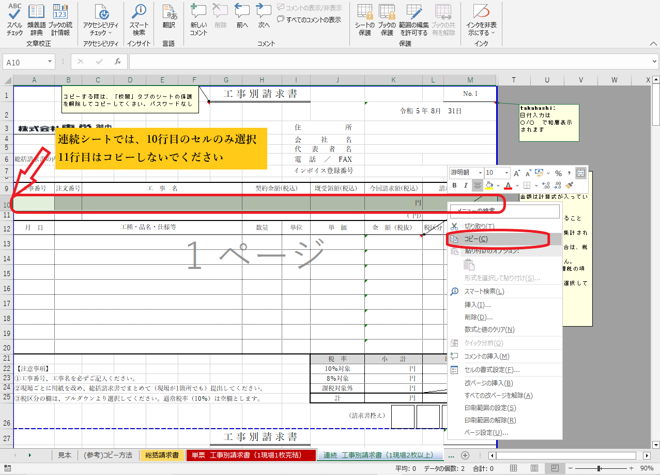

総括請求書
請求書は、従来通り郵送でお願いします
月末締め、翌月5日必着です。5日が休日の場合は
翌営業日必着でお願いします。
※将来的には、mailでの提出も検討しておりますが、
当面は郵送でお願いします。
※総括請求書は、1部提出してください(モノクロ印刷でかまいません）
現場ごとに工事別請求書を記入し、総括請求書で纏めます。 工事別請求書の縁色の行を転記し、合計した金額が当月請求 金額となります。 一現場の請求内訳が工事別請求書一枚で収まるようなら「単票(赤いシート)」 2枚以上なら「連続(青いシート）」をご使用ください。自動計算の式が 異なります。恐れ入りますが、総括請求書は色んなケースを想定して計算式は 合計欄しか入ってません。シートの保護を解除してアレンジしてお使いください。 ※シートの保護の解除方法・・・「校閲タブ」→「シートの解除」で解除できます ロックはかかってません。
総 括 請 求 書 |  |  |  |  |  |  |  |  |  |  | No. 1
 |  |  |  |  |  |  |  |  | 2026-02-28
 |  |  | 御中 |  |  |  | 住 所
 |  |  |  |  |  |  | 会 社 名
 |  |  |  |  |  |  | 代 表 者 名 |  |  |  |  | 工事別請求書(1現場1枚）
下記の通り請求いたします。 |  |  |  |  |  |  | 電話／FAX |  |  |  |  | に入力した内容が反映さ
（工事別請求書添付） |  |  |  |  |  |  | インボイス登録番号 |  |  |  |  | れるので入力不要

工事番号 | 注文番号 | 工 事 名・納入場所等 |  |  |  | 契約金額(税込） |  | 既受領額(税込) | 今回請求額(税込) | 請求残高(税込) | 備 考

合 計 |  |  |  |  |  |  |  |  | 円

取引銀行 |  |  | 銀行 | 支店 | 1.普通預金 |  |  | フリガナ
 |  |  |  |  | No． |  |  | 口座名義

【注意事項】
①請求書は毎月 月末締切り・翌月5日必着を厳守してください。
②支払いは、締め日の翌月末日支払いです。
③工事番号・工事名は、工事担当者または事務所にて確認の上、必ずご記入ください。
 |  |  |  |  |  |  |  |  |  |  | （1部提出）
総 括 請 求 書 |  |  |  |  |  |  |  |  |  |  | No. 2
 |  |  |  |  |  |  |  |  | 2026-02-28
 |  |  | 御中 |  |  |  | 住 所
 |  |  |  |  |  |  | 会 社 名
 |  |  |  |  |  |  | 代 表 者 名
下記の通り請求いたします。 |  |  |  |  |  |  | 電話／FAX
（工事別請求書添付） |  |  |  |  |  |  | インボイス登録番号

工事番号 | 注文番号 | 工 事 名・納入場所等 |  |  |  | 契約金額(税込） |  | 既受領額(税込) | 今回請求額(税込) | 請求残高(税込) | 備 考

【注意事項】
①請求書は毎月 月末締切り・翌月5日必着を厳守してください。
②支払いは、締め日の翌月末日支払いです。
③工事番号・工事名は、工事担当者または事務所にて確認の上、必ずご記入ください。
 |  |  |  |  |  |  |  |  |  |  | （1部提出）
総 括 請 求 書 |  |  |  |  |  |  |  |  |  |  | No. 3
 |  |  |  |  |  |  |  |  | 2026-02-28
 |  |  | 御中 |  |  |  | 住 所
 |  |  |  |  |  |  | 会 社 名
 |  |  |  |  |  |  | 代 表 者 名
下記の通り請求いたします。 |  |  |  |  |  |  | 電話／FAX
（工事別請求書添付） |  |  |  |  |  |  | インボイス登録番号

工事番号 | 注文番号 | 工 事 名・納入場所等 |  |  |  | 契約金額(税込） |  | 既受領額(税込) | 今回請求額(税込) | 請求残高(税込) | 備 考

【注意事項】
①請求書は毎月 月末締切り・翌月5日必着を厳守してください。
②支払いは、締め日の翌月末日支払いです。
③工事番号・工事名は、工事担当者または事務所にて確認の上、必ずご記入ください。
 |  |  |  |  |  |  |  |  |  |  | （1部提出）
総 括 請 求 書 |  |  |  |  |  |  |  |  |  |  | No. 4
 |  |  |  |  |  |  |  |  | 2026-02-28
 |  |  | 御中 |  |  |  | 住 所
 |  |  |  |  |  |  | 会 社 名
 |  |  |  |  |  |  | 代 表 者 名
下記の通り請求いたします。 |  |  |  |  |  |  | 電話／FAX
（工事別請求書添付） |  |  |  |  |  |  | インボイス登録番号

工事番号 | 注文番号 | 工 事 名・納入場所等 |  |  |  | 契約金額(税込） |  | 既受領額(税込) | 今回請求額(税込) | 請求残高(税込) | 備 考

【注意事項】
①請求書は毎月 月末締切り・翌月5日必着を厳守してください。
②支払いは、締め日の翌月末日支払いです。
③工事番号・工事名は、工事担当者または事務所にて確認の上、必ずご記入ください。
 |  |  |  |  |  |  |  |  |  |  | （1部提出）
総 括 請 求 書 |  |  |  |  |  |  |  |  |  |  | No. 5
 |  |  |  |  |  |  |  |  | 2026-02-28
 |  |  | 御中 |  |  |  | 住 所
 |  |  |  |  |  |  | 会 社 名
 |  |  |  |  |  |  | 代 表 者 名
下記の通り請求いたします。 |  |  |  |  |  |  | 電話／FAX
（工事別請求書添付） |  |  |  |  |  |  | インボイス登録番号

工事番号 | 注文番号 | 工 事 名・納入場所等 |  |  |  | 契約金額(税込） |  | 既受領額(税込) | 今回請求額(税込) | 請求残高(税込) | 備 考

【注意事項】
①請求書は毎月 月末締切り・翌月5日必着を厳守してください。
②支払いは、締め日の翌月末日支払いです。
③工事番号・工事名は、工事担当者または事務所にて確認の上、必ずご記入ください。
 |  |  |  |  |  |  |  |  |  |  | （1部提出）

工事別請求書 単票（1現場1枚）
重要：工事別請求書は、2部印刷して提出してください
(モノクロ印刷でかまいません）
 |  |  | 工事別請求書（単票） |  |  |  |  |  | No. 1
 |  |  |  |  |  |  | 2026-02-28
 |  | 御中 |  |  | 住所
 |  |  |  |  | 会 社名
 |  |  |  |  | 代表者名
総括請求書の内訳として提出いたします。 |  |  |  |  | 電話／FAX
 |  |  |  |  | インボイス登録番号

工事番号 | 注文番号 | 工 事 名 |  | 契約金額(税込) |  | 既受領額(税込） | 今回請求額(税込) | 請求残高(税込)
 |  |  |  |  |  |  | 円
月 日 | 工種・品名・仕様等 |  |  | 数量 | 単位 | 単 価 | 金 額（税抜） | 税区分 | 備 考

 |  |  |  |  |  | 税 率 | 小 計 | 消 費 税
【注意事項】 |  |  |  |  |  | 10％対象 | 円 | 円
①工事番号、工事名を必ずご記入ください。 |  |  |  |  |  | 8％対象 | 円 | 円
②現場ごとに用紙を改め、総括請求書でまとめて（現場が1箇所でも）提出してください。 |  |  |  |  |  | 課税対象外 | 円
③税区分の欄は、プルダウンより選択してください。通常税率（10％）は空欄とします。 |  |  |  |  |  | 計 | 円 | 円
 |  |  |  |  |  | (2部提出）
 |  |  | 工事別請求書（単票） |  |  |  |  |  | No. 1
 |  |  |  |  |  |  | 2026-02-28
 |  | 御中 |  |  | 住所
 |  |  |  |  | 会 社名
 |  |  |  |  | 代表者名
総括請求書の内訳として提出いたします。 |  |  |  |  | 電話／FAX
 |  |  |  |  | インボイス登録番号

工事番号 | 注文番号 | 工 事 名 |  | 契約金額(税込) |  | 既受領額(税込） | 今回請求額(税込) | 請求残高(税込)
 |  |  |  |  |  |  | 円
月 日 | 工種・品名・仕様等 |  |  | 数量 | 単位 | 単 価 | 金 額（税抜） | 税区分 | 備 考

 |  |  |  |  |  | 税 率 | 小 計 | 消 費 税
【注意事項】 |  |  |  |  |  | 10％対象 | 円 | 円
①工事番号、工事名を必ずご記入ください。 |  |  |  |  |  | 8％対象 | 円 | 円
②現場ごとに用紙を改め、総括請求書でまとめて（現場が1箇所でも）提出してください。 |  |  |  |  |  | 課税対象外 | 円
③税区分の欄は、プルダウンより選択してください。通常税率（10％）は空欄とします。 |  |  |  |  |  | 計 | 円 | 円
 |  |  |  |  |  | (2部提出）
 |  |  | 工事別請求書（単票） |  |  |  |  |  | No. 1
 |  |  |  |  |  |  | 2026-02-28
 |  | 御中 |  |  | 住所
 |  |  |  |  | 会 社名
 |  |  |  |  | 代表者名
総括請求書の内訳として提出いたします。 |  |  |  |  | 電話／FAX
 |  |  |  |  | インボイス登録番号

工事番号 | 注文番号 | 工 事 名 |  | 契約金額(税込) |  | 既受領額(税込） | 今回請求額(税込) | 請求残高(税込)
 |  |  |  |  |  |  | 円
月 日 | 工種・品名・仕様等 |  |  | 数量 | 単位 | 単 価 | 金 額（税抜） | 税区分 | 備 考

 |  |  |  |  |  | 税 率 | 小 計 | 消 費 税
【注意事項】 |  |  |  |  |  | 10％対象 | 円 | 円
①工事番号、工事名を必ずご記入ください。 |  |  |  |  |  | 8％対象 | 円 | 円
②現場ごとに用紙を改め、総括請求書でまとめて（現場が1箇所でも）提出してください。 |  |  |  |  |  | 課税対象外 | 円
③税区分の欄は、プルダウンより選択してください。通常税率（10％）は空欄とします。 |  |  |  |  |  | 計 | 円 | 円
 |  |  |  |  |  | (2部提出）
 |  |  | 工事別請求書（単票） |  |  |  |  |  | No. 1
 |  |  |  |  |  |  | 2026-02-28
 |  | 御中 |  |  | 住所
 |  |  |  |  | 会 社名
 |  |  |  |  | 代表者名
総括請求書の内訳として提出いたします。 |  |  |  |  | 電話／FAX
 |  |  |  |  | インボイス登録番号

工事番号 | 注文番号 | 工 事 名 |  | 契約金額(税込) |  | 既受領額(税込） | 今回請求額(税込) | 請求残高(税込)
 |  |  |  |  |  |  | 円
月 日 | 工種・品名・仕様等 |  |  | 数量 | 単位 | 単 価 | 金 額（税抜） | 税区分 | 備 考

 |  |  |  |  |  | 税 率 | 小 計 | 消 費 税
【注意事項】 |  |  |  |  |  | 10％対象 | 円 | 円
①工事番号、工事名を必ずご記入ください。 |  |  |  |  |  | 8％対象 | 円 | 円
②現場ごとに用紙を改め、総括請求書でまとめて（現場が1箇所でも）提出してください。 |  |  |  |  |  | 課税対象外 | 円
③税区分の欄は、プルダウンより選択してください。通常税率（10％）は空欄とします。 |  |  |  |  |  | 計 | 円 | 円
 |  |  |  |  |  | (2部提出）
 |  |  | 工事別請求書（単票） |  |  |  |  |  | No. 1
 |  |  |  |  |  |  | 2026-02-28
 |  | 御中 |  |  | 住所
 |  |  |  |  | 会 社名
 |  |  |  |  | 代表者名
総括請求書の内訳として提出いたします。 |  |  |  |  | 電話／FAX
 |  |  |  |  | インボイス登録番号

工事番号 | 注文番号 | 工 事 名 |  | 契約金額(税込) |  | 既受領額(税込） | 今回請求額(税込) | 請求残高(税込)
 |  |  |  |  |  |  | 円
月 日 | 工種・品名・仕様等 |  |  | 数量 | 単位 | 単 価 | 金 額（税抜） | 税区分 | 備 考

 |  |  |  |  |  | 税 率 | 小 計 | 消 費 税
【注意事項】 |  |  |  |  |  | 10％対象 | 円 | 円
①工事番号、工事名を必ずご記入ください。 |  |  |  |  |  | 8％対象 | 円 | 円
②現場ごとに用紙を改め、総括請求書でまとめて（現場が1箇所でも）提出してください。 |  |  |  |  |  | 課税対象外 | 円
③税区分の欄は、プルダウンより選択してください。通常税率（10％）は空欄とします。 |  |  |  |  |  | 計 | 円 | 円
 |  |  |  |  |  | (2部提出）
 |  |  | 工事別請求書（単票） |  |  |  |  |  | No. 1
 |  |  |  |  |  |  | 2026-02-28
 |  | 御中 |  |  | 住所
 |  |  |  |  | 会 社名
 |  |  |  |  | 代表者名
総括請求書の内訳として提出いたします。 |  |  |  |  | 電話／FAX
 |  |  |  |  | インボイス登録番号

工事番号 | 注文番号 | 工 事 名 |  | 契約金額(税込) |  | 既受領額(税込） | 今回請求額(税込) | 請求残高(税込)
 |  |  |  |  |  |  | 円
月 日 | 工種・品名・仕様等 |  |  | 数量 | 単位 | 単 価 | 金 額（税抜） | 税区分 | 備 考

 |  |  |  |  |  | 税 率 | 小 計 | 消 費 税
【注意事項】 |  |  |  |  |  | 10％対象 | 円 | 円
①工事番号、工事名を必ずご記入ください。 |  |  |  |  |  | 8％対象 | 円 | 円
②現場ごとに用紙を改め、総括請求書でまとめて（現場が1箇所でも）提出してください。 |  |  |  |  |  | 課税対象外 | 円
③税区分の欄は、プルダウンより選択してください。通常税率（10％）は空欄とします。 |  |  |  |  |  | 計 | 円 | 円
 |  |  |  |  |  | (2部提出）
 |  |  | 工事別請求書（単票） |  |  |  |  |  | No. 1
 |  |  |  |  |  |  | 2026-02-28
 |  | 御中 |  |  | 住所
 |  |  |  |  | 会 社名
 |  |  |  |  | 代表者名
総括請求書の内訳として提出いたします。 |  |  |  |  | 電話／FAX
 |  |  |  |  | インボイス登録番号

工事番号 | 注文番号 | 工 事 名 |  | 契約金額(税込) |  | 既受領額(税込） | 今回請求額(税込) | 請求残高(税込)
 |  |  |  |  |  |  | 円
月 日 | 工種・品名・仕様等 |  |  | 数量 | 単位 | 単 価 | 金 額（税抜） | 税区分 | 備 考

 |  |  |  |  |  | 税 率 | 小 計 | 消 費 税
【注意事項】 |  |  |  |  |  | 10％対象 | 円 | 円
①工事番号、工事名を必ずご記入ください。 |  |  |  |  |  | 8％対象 | 円 | 円
②現場ごとに用紙を改め、総括請求書でまとめて（現場が1箇所でも）提出してください。 |  |  |  |  |  | 課税対象外 | 円
③税区分の欄は、プルダウンより選択してください。通常税率（10％）は空欄とします。 |  |  |  |  |  | 計 | 円 | 円
 |  |  |  |  |  | (2部提出）
 |  |  | 工事別請求書（単票） |  |  |  |  |  | No. 1
 |  |  |  |  |  |  | 2026-02-28
 |  | 御中 |  |  | 住所
 |  |  |  |  | 会 社名
 |  |  |  |  | 代表者名
総括請求書の内訳として提出いたします。 |  |  |  |  | 電話／FAX
 |  |  |  |  | インボイス登録番号

工事番号 | 注文番号 | 工 事 名 |  | 契約金額(税込) |  | 既受領額(税込） | 今回請求額(税込) | 請求残高(税込)
 |  |  |  |  |  |  | 円
月 日 | 工種・品名・仕様等 |  |  | 数量 | 単位 | 単 価 | 金 額（税抜） | 税区分 | 備 考

 |  |  |  |  |  | 税 率 | 小 計 | 消 費 税
【注意事項】 |  |  |  |  |  | 10％対象 | 円 | 円
①工事番号、工事名を必ずご記入ください。 |  |  |  |  |  | 8％対象 | 円 | 円
②現場ごとに用紙を改め、総括請求書でまとめて（現場が1箇所でも）提出してください。 |  |  |  |  |  | 課税対象外 | 円
③税区分の欄は、プルダウンより選択してください。通常税率（10％）は空欄とします。 |  |  |  |  |  | 計 | 円 | 円
 |  |  |  |  |  | (2部提出）
 |  |  | 工事別請求書（単票） |  |  |  |  |  | No. 1
 |  |  |  |  |  |  | 2026-02-28
 |  | 御中 |  |  | 住所
 |  |  |  |  | 会 社名
 |  |  |  |  | 代表者名
総括請求書の内訳として提出いたします。 |  |  |  |  | 電話／FAX
 |  |  |  |  | インボイス登録番号

工事番号 | 注文番号 | 工 事 名 |  | 契約金額(税込) |  | 既受領額(税込） | 今回請求額(税込) | 請求残高(税込)
 |  |  |  |  |  |  | 円
月 日 | 工種・品名・仕様等 |  |  | 数量 | 単位 | 単 価 | 金 額（税抜） | 税区分 | 備 考

 |  |  |  |  |  | 税 率 | 小 計 | 消 費 税
【注意事項】 |  |  |  |  |  | 10％対象 | 円 | 円
①工事番号、工事名を必ずご記入ください。 |  |  |  |  |  | 8％対象 | 円 | 円
②現場ごとに用紙を改め、総括請求書でまとめて（現場が1箇所でも）提出してください。 |  |  |  |  |  | 課税対象外 | 円
③税区分の欄は、プルダウンより選択してください。通常税率（10％）は空欄とします。 |  |  |  |  |  | 計 | 円 | 円
 |  |  |  |  |  | (2部提出）
 |  |  | 工事別請求書（単票） |  |  |  |  |  | No. 1
 |  |  |  |  |  |  | 2026-02-28
 |  | 御中 |  |  | 住所
 |  |  |  |  | 会 社名
 |  |  |  |  | 代表者名
総括請求書の内訳として提出いたします。 |  |  |  |  | 電話／FAX
 |  |  |  |  | インボイス登録番号

工事番号 | 注文番号 | 工 事 名 |  | 契約金額(税込) |  | 既受領額(税込） | 今回請求額(税込) | 請求残高(税込)
 |  |  |  |  |  |  | 円
月 日 | 工種・品名・仕様等 |  |  | 数量 | 単位 | 単 価 | 金 額（税抜） | 税区分 | 備 考

 |  |  |  |  |  | 税 率 | 小 計 | 消 費 税
【注意事項】 |  |  |  |  |  | 10％対象 | 円 | 円
①工事番号、工事名を必ずご記入ください。 |  |  |  |  |  | 8％対象 | 円 | 円
②現場ごとに用紙を改め、総括請求書でまとめて（現場が1箇所でも）提出してください。 |  |  |  |  |  | 課税対象外 | 円
③税区分の欄は、プルダウンより選択してください。通常税率（10％）は空欄とします。 |  |  |  |  |  | 計 | 円 | 円
 |  |  |  |  |  | (2部提出）

工事別請求書（1現場2枚以上）
重要：工事別請求書は、2部印刷して提出してください
(モノクロ印刷でかまいません）
 |  |  | 工事別請求書 |  |  |  |  |  | No. 1
 |  |  |  |  |  |  | 2026-02-28
 |  | 御中 |  |  | 住所
 |  |  |  |  | 会 社名
 |  |  |  |  | 代表者名
総括請求書の内訳として提出いたします。 |  |  |  |  | 電話／FAX
 |  |  |  |  | インボイス登録番号

工事番号 | 注文番号 | 工 事 名 |  | 契約金額(税込) |  | 既受領額(税込） | 今回請求額(税込) | 請求残高(税込)
 |  |  |  |  |  |  | 円
 |  |  |  |  |  |  | 内税額 ( 円
月 日 | 工種・品名・仕様等 |  |  | 数量 | 単位 | 単 価 | 金 額（税抜） | 税区分 | 備 考

 |  |  |  |  |  | 税 率 | 小 計 | 消 費 税
【注意事項】 |  |  |  |  |  | 10％対象 | 円 | 円
①工事番号、工事名を必ずご記入ください。 |  |  |  |  |  | 8％対象 | 円 | 円
②現場ごとに用紙を改め、総括請求書でまとめて（現場が1箇所でも）提出してください。 |  |  |  |  |  | 課税対象外 | 円
③税区分の欄は、プルダウンより選択してください。通常税率（10％）は空欄とします。 |  |  |  |  |  | 計 | 円 | 円
 |  |  |  |  |  | (2部提出）
 |  |  | 工事別請求書 |  |  |  |  |  | No. 2
 |  |  |  |  |  |  | 2026-02-28
 |  | 御中 |  |  | 住所
...

インボイスに必要な記載事項
